货币商城档次
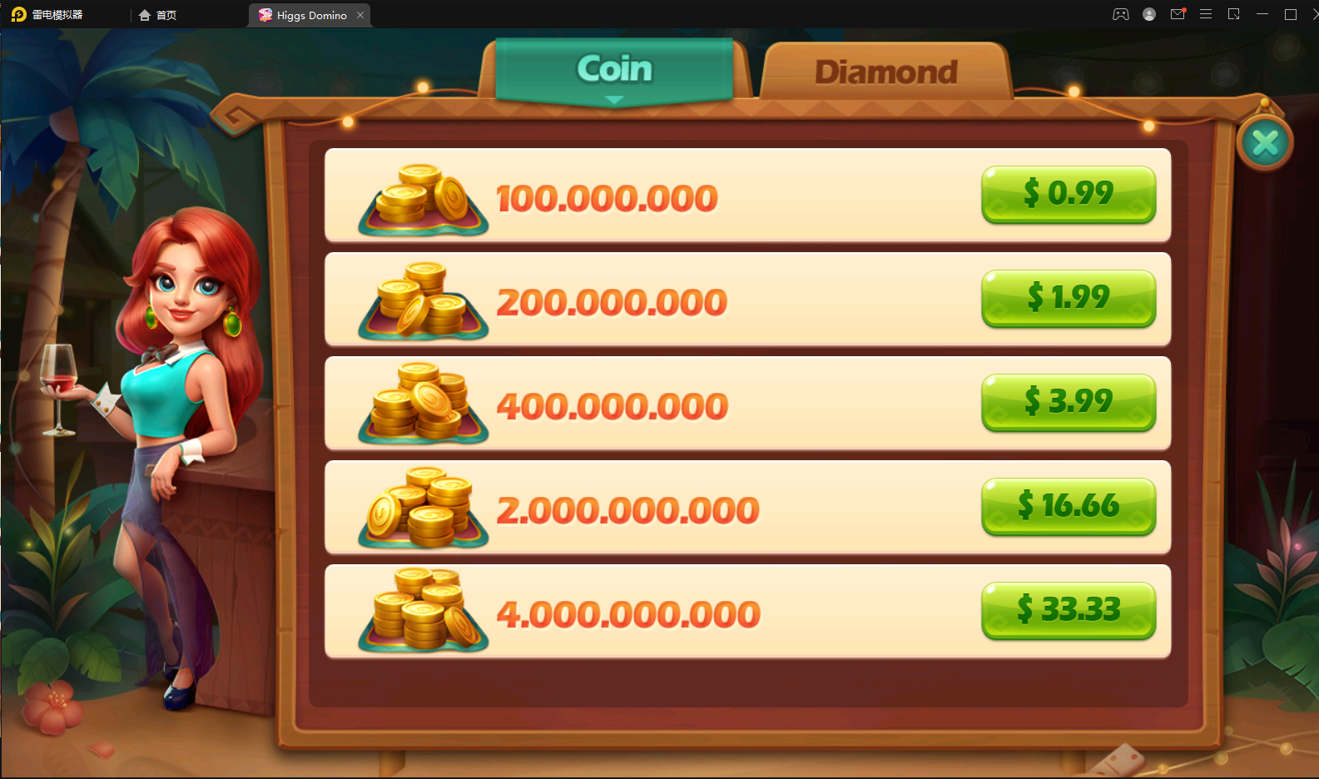
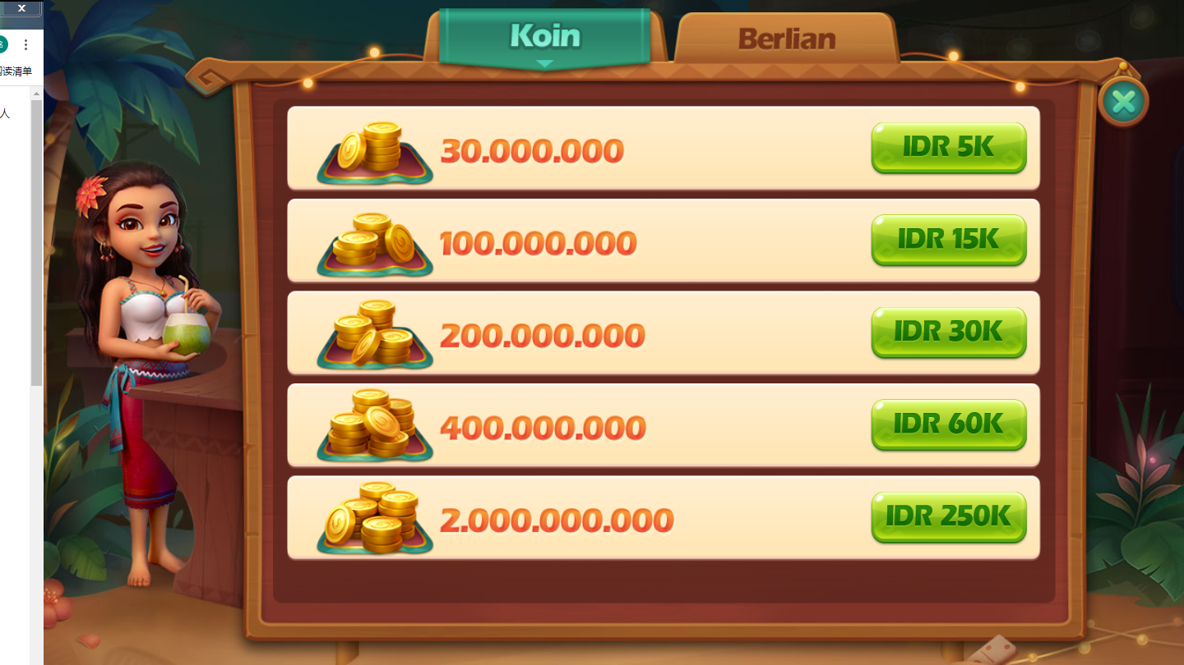
支付方式 | 金额 | 费率 | 档次 | 谷歌商城 | 金币 | 谷歌商城数额 | 金币数额 | 钱包商城 | 银行卡商城
原生网银 | 2万-1亿 | 4.5%+5500 |  | 5K | 30M | 5000 | 30000000 | 20k | 50K
钱包 | 2万-500万 | 5.50% |  | 10K | 60M | 10000 | 60000000 | 50k | 100K
话费支付 | 洽谈中 | 洽谈中 |  | 20K | 120M | 20000 | 120000000 | 100k | 200K
 |  |  |  | 50K | 300M | 50000 | 300000000 | 200k | 500K
 |  |  |  | 100K | 600M | 100000 | 600000000 | 500k | 1M
 |  |  |  | 250K | 1500M | 250000 | 1500000000 | 1M | 3M
 |  |  |  |  |  |  |  | 2M | 5M

